Кастомные события
Урок 1 часть 1 |  | Генерация событий, пользовательские события Аспектное программирование
Генерация событий, пользовательские события
 |  | Помимо подписки на встроенные события мы можем сами создавать уникальные пользовательские и встроенные события на DOM-элементе
 |  | Объект события создаётся с применением базового конструктора Event или одного из наиболее подходящих конструкторов из иерархии классов событий
Генерирование стандартного события
 |  | HTMLElement.click(), HTMLElement.focus()
Генерирование кастомного события
new Event new MouseEvent (extends Event) | Мои мысли! Сгенерированные события на мой текущий взгляд выступают декораторами или аспектами (аспектное программирование), которые призваны дополнять определенную реализацию к уже имеющимся функциям Сгенерированные события невозможно назначить вместо стандартных, так как стандартные покрывают все возможные варианты событий. | <script> const eventOptions = { bubbles: true, //Позволяет Event исполнить всплытие cancelable: true //Позволяет Event исполнить generatedEvent.preventDefault() при необходимости }; const event = new Event('click', eventOptions); //Родитель для MouseEvent и CustomEvent event.view = window const mouseEvent = new MouseEvent('click', { //Наследник Event ...eventOptions, view: window, }) | Важно - eventOptions! Чтобы сгенерированное событие всплывало и было отменяемым, надо передать в опции поля bubbles и cancelable. Важно - event.isTrusted! Отличить сгенерированное событие от собственного можно по полю isTrusted в обработчике события. Важно! Обработчики сгенерированных событий выполняются синхронно.
 | Важно - MouseEvent! Специализированные конструкторы типа MouseEvent, в отличие от Event, поддерживают такие дополнительные поля, как view, clientX, clientY и другие. В случае с конструктором Event, который эти поля не поддерживает, потребуется дополнительный код для их добавления в объект события. | document.addEventListener('click', (event) => { console.log(event.isTrusted); //true, если клик был произведен пользователем; false, если клик был произведен сгенерированным событием }) const button = document.querySelector('button') button.dispatchEvent(event); //сгенерированное событие button.dispatchEvent(mouseEvent); //сгенерированное событие button.click(); //сгенерированное событие </script>
Автокликер
 |  | 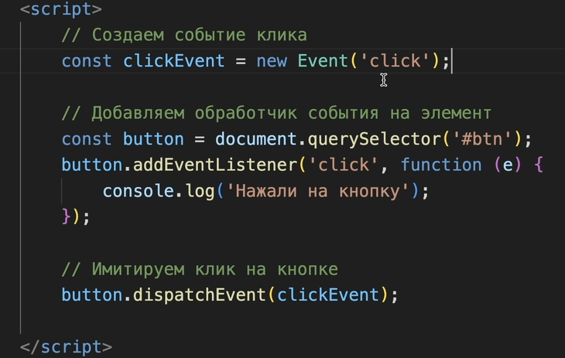
Пример 2
new Event new CustomEvent (extends Event) | Мои мысли - последовательность исполнения кода! 1 Вначале вызывается button.dispatchEvent(event1); 2 Затем проверяется реализация указанного события event1. 3 В event1 определяется событие, которое должно быть исполнено (в нашем случае это нестандартное событие foo) 4 Далее находится подходящий обработчик событий с соответствующим событием 'foo' | const eventOptions = { bubbles: true, cancelable: true }; const event1 = new Event('foo', eventOptions); //2-3 event1.detail = { text: 'Произвольный текст' };
 |  | const customEvent = new CustomEvent('foo', { ...eventOptions, detail: { text: 'Произвольный текст' }, });
 | Очень важно - Пояснение про event! Если в аргументах callback функции мы указываем не экземпляр event1, а стандартное зарезервированное слово event, то ему будет присвоено то событие, экземпляр которого был вызван, когда произошел 'foo' | document.addEventListener('foo', (event) => { //4 console.log(event.detail) }) const button = document.querySelector('button'); button.dispatchEvent(event1); //1 button.dispatchEvent(customEvent);
Пример 3
 |  | <pre id="rabbit"> |\ /| \|_|/ /. .\ =\_Y_/= {>o<} </pre> <button>Спрятать кролика</button>
 | аспект + декоратор! Преимущество такого кодинга в том, что мы можем создать одно кастомное событие, подключить его к определенной части html кода, а затем вызывать его в разных других обработчиках событий | <script> const rabbit = document.querySelector('#rabbit') const button = document.querySelector('button') rabbit.addEventListener('hide', (event) => { if (confirm('Вызвать event.preventDefault()?')) { event.preventDefault() } });
 | rabbit.dispatchEvent(event) здесь срабатывает rabbit.addEventListener('hide', (event) => { if (confirm('Вызвать event.preventDefault()?')) { event.preventDefault() } }); | button.addEventListener('click', () => { const event = new CustomEvent('hide', { cancelable: true }) const defaultPrevented = !rabbit.dispatchEvent(event) if (defaultPrevented) { console.log('Отменено обработчиком события'); } else { rabbit.hidden = true } }); </script> | в чем отличие customevent от event! В JavaScript можно создавать собственные события. Осуществляется это с помощью конструктора Event или CustomEvent . Отличаются данные конструкторы тем, что в последнем ( CustomEvent ) можно указывать дополнительные данные ( detail ) для передачи их в событие

